GetAreaList
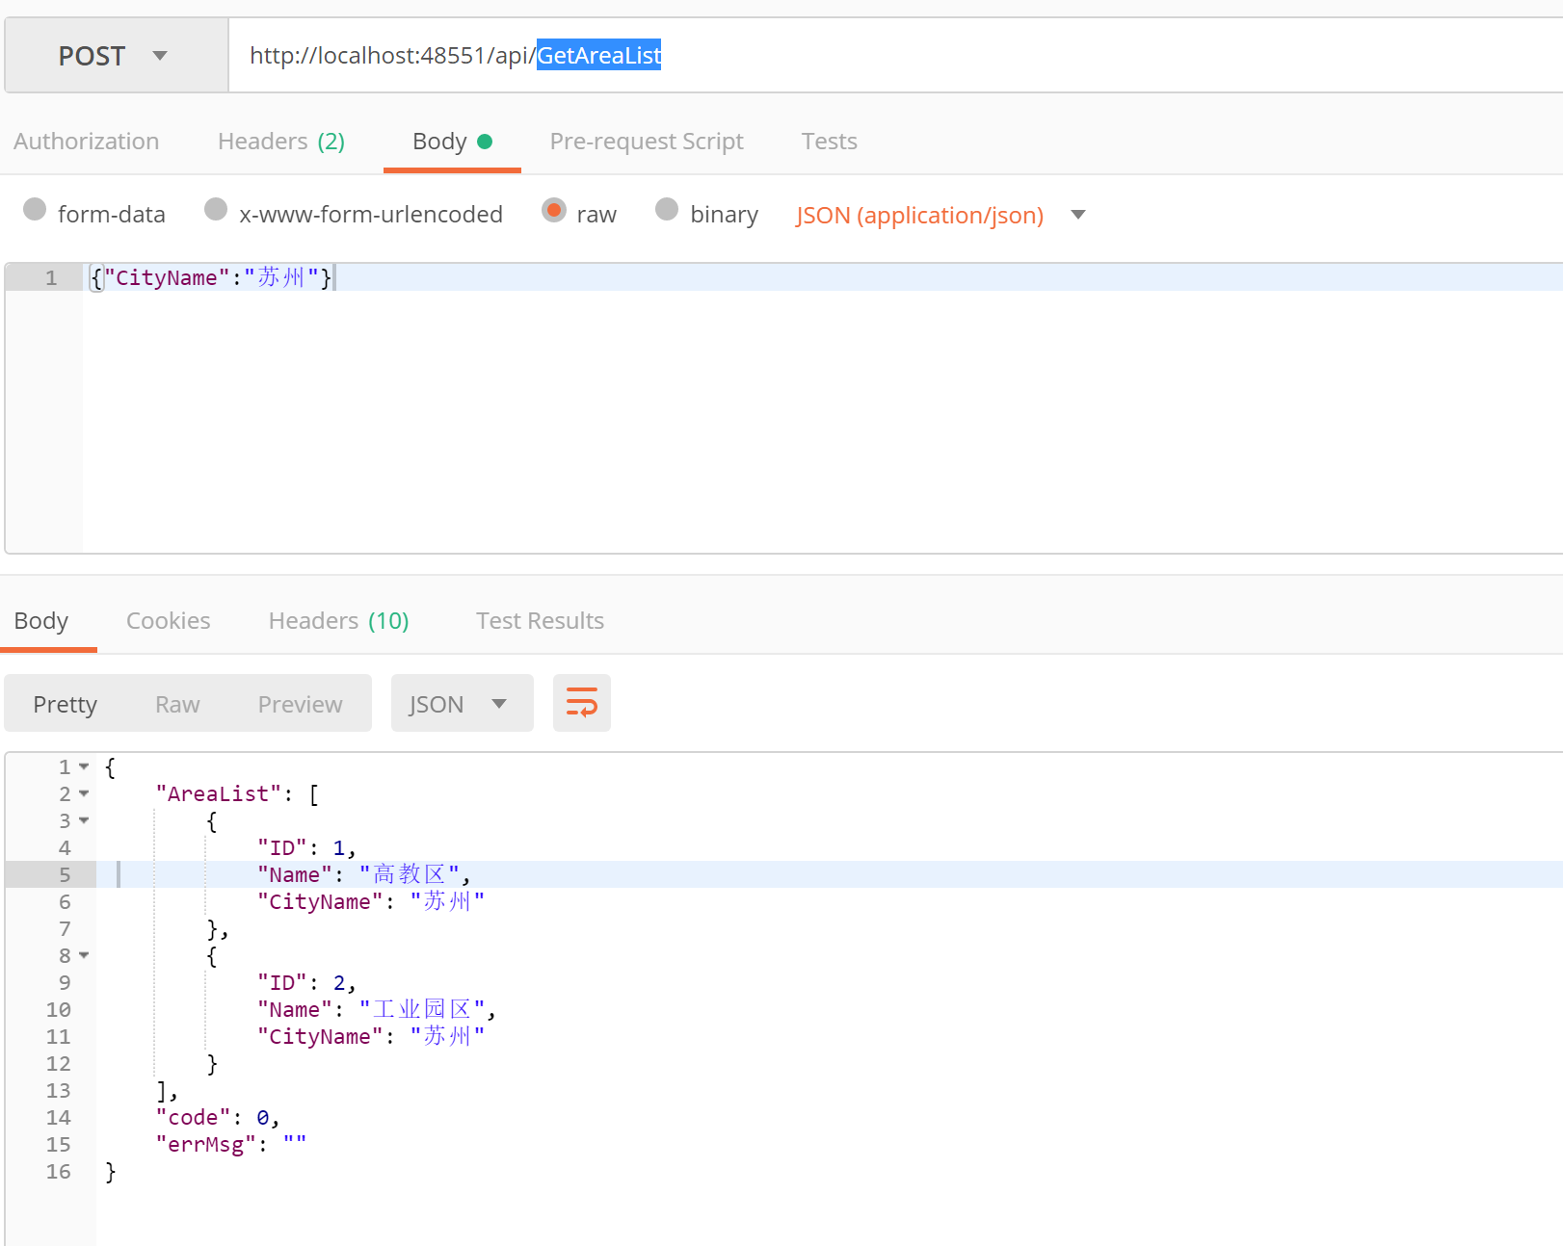
接口名称 | GetAreaList
接口描述 | 获取地区列表
接口地址 | http://xxx.xx.xx/api/GetAreaList
接口业务入参
参数名称 | 参数类型 | 是否可空 | 参数描述 | 示例
CityName | string | 是（为空时，返回所有区域信息） | 城市名称 | 苏州

接口业务出参
参数名称 | 参数类型 | 是否可空 | 参数描述 | 示例
AreaList | List |  | 区域列表
-ID | int |  | 区域id | 1
-Name | string |  | 区域名称 | 高教区
-CityName | string |  | 区域所属城市名称 | 苏州

GetProjectsByArea
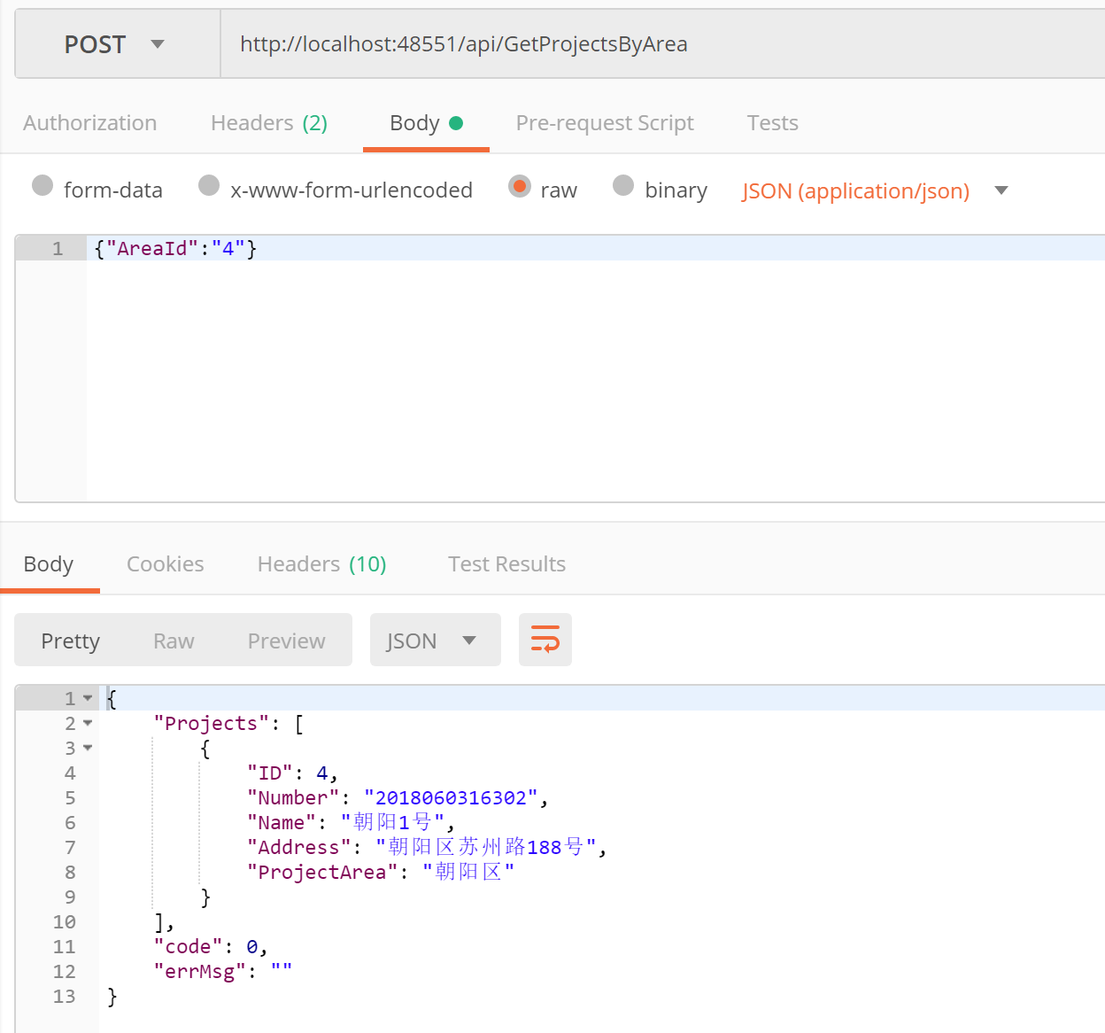
接口名称 | GetProjectsByArea
接口描述 | 根据区域id获取项目列表
接口地址 | http://xxx.xx.xx/api/GetProjectsByArea
接口业务入参
参数名称 | 参数类型 | 是否可空 | 参数描述 | 示例
AreaId | int | 否 | 区域id | 4

接口业务出参
参数名称 | 参数类型 | 是否可空 | 参数描述 | 示例
Projects | List |  | 项目列表
-ID | int |  | 项目id | 1
-Name | string |  | 项目名称 | 朝阳1号
-Number | string |  | 项目编号 | 2018060316302
-Address | string |  | 项目地址 | 朝阳区xx路xx号
-ProjectArea | string |  | 项目所属区域 | 朝阳区

GetHouseEstatesByProject
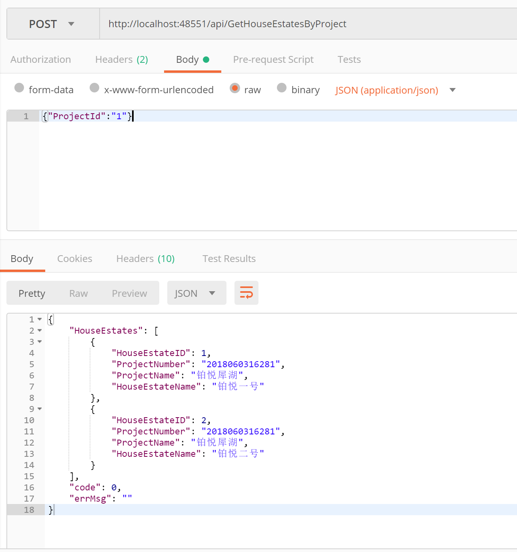

接口名称 | GetHouseEstatesByProject
接口描述 | 根据项目获取楼盘列表
接口地址 | http://xxx.xx.xx/api/GetHouseEstatesByProject
接口业务入参
参数名称 | 参数类型 | 是否可空 | 参数描述 | 示例
ProjectId | int | 否 | 项目id | 1

接口业务出参
参数名称 | 参数类型 | 是否可空 | 参数描述 | 示例
HouseEstates | List |  | 楼盘列表
-HouseEstateID | int |  | 楼盘id | 1
-HouseEstateName | string |  | 楼盘名称 | 铂悦一号
-ProjectName | string |  | 项目编号 | 铂悦犀湖
-ProjectNumber | string |  | 项目地址 | 2018060316281

GetHouseBuildings
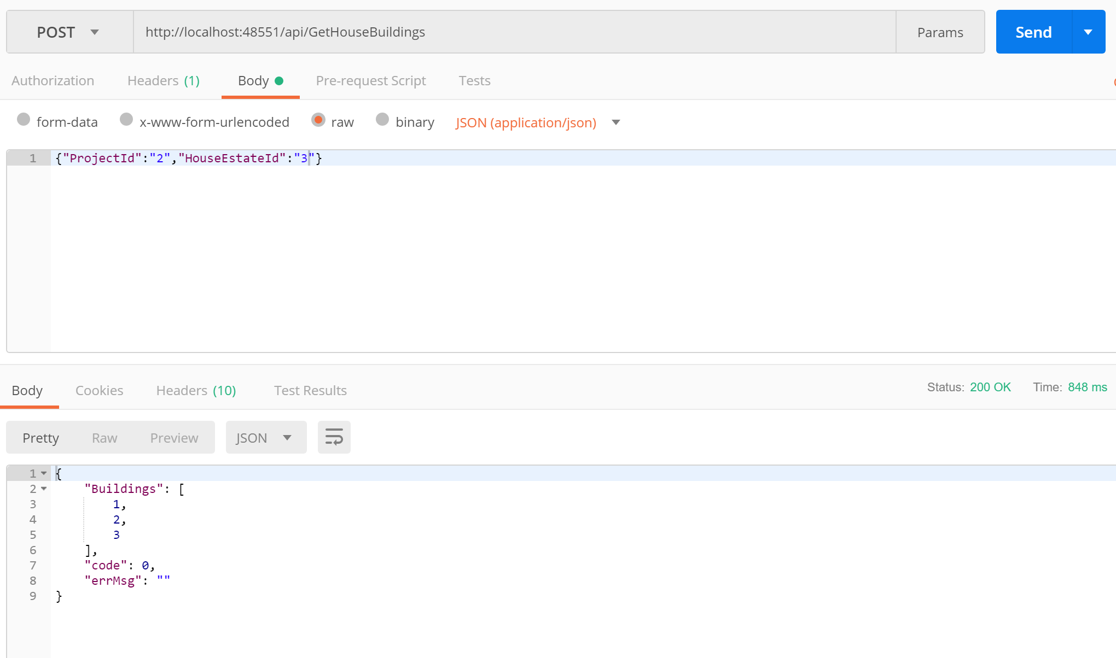

接口名称 | GetHouseBuildings
接口描述 | 获取楼盘所有楼号列表
接口地址 | http://xxx.xx.xx/api/GetHouseBuildings
接口业务入参
参数名称 | 参数类型 | 是否可空 | 参数描述 | 示例
ProjectId | int | 否 | 项目id | 2
HouseEstateId | int | 否 | 楼盘id | 3

接口业务出参
参数名称 | 参数类型 | 是否可空 | 参数描述 | 示例
Buildings | List<int> |  | 楼号 | 1,2,3

GetHouseEstateDetails
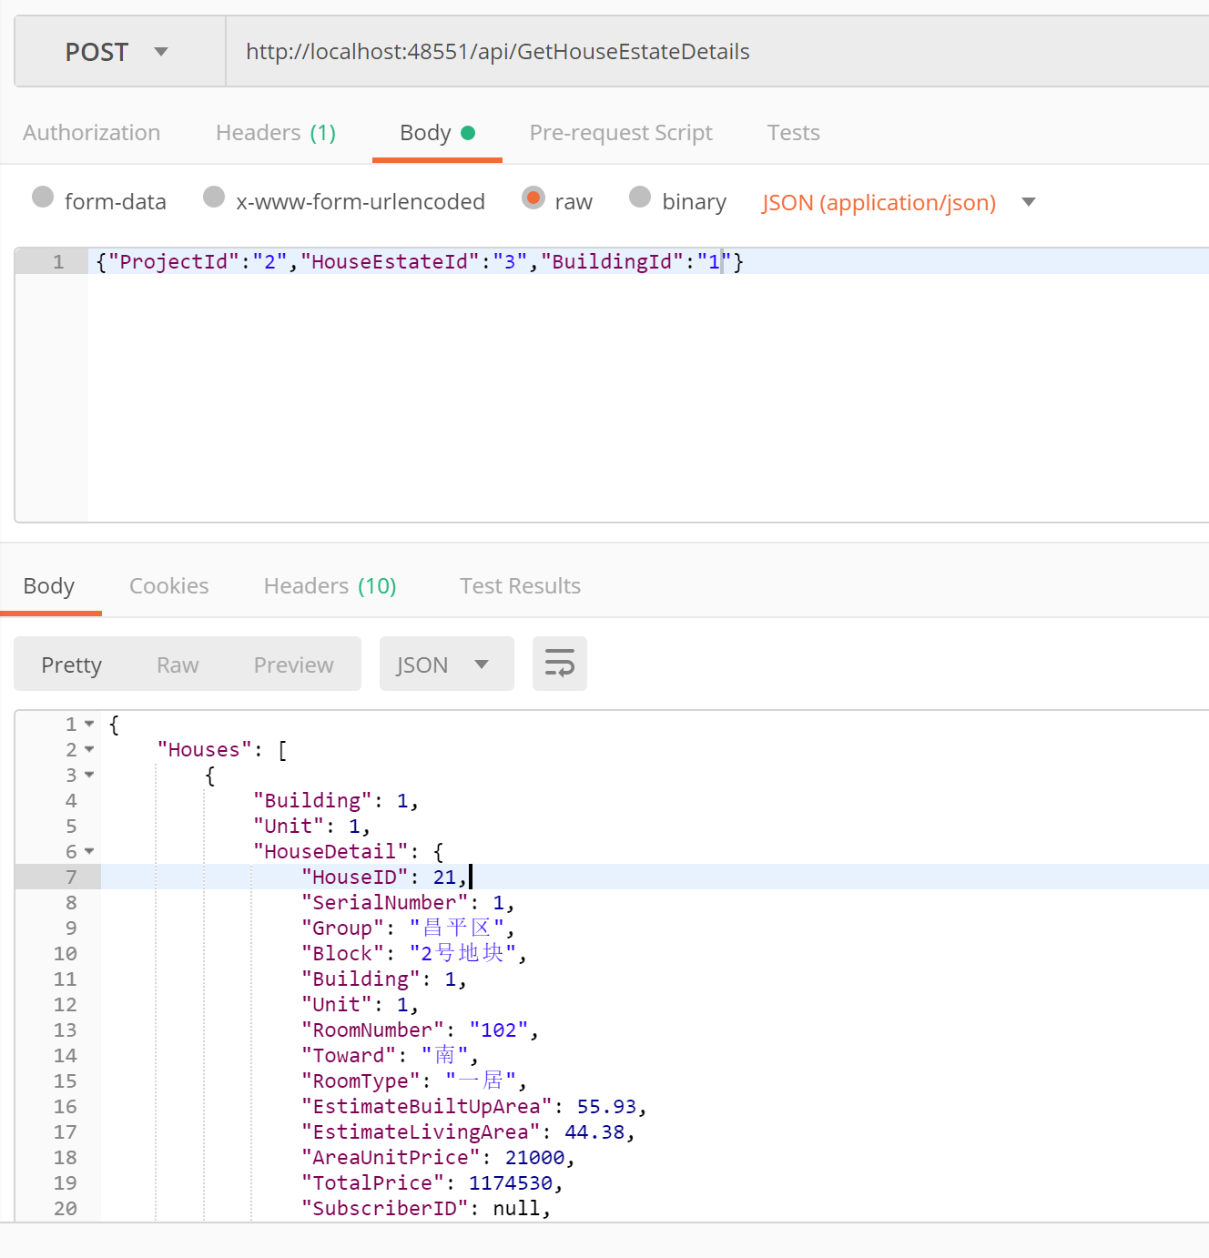

接口名称 | GetHouseEstateDetails
接口描述 | 获取某一栋楼内所有房间信息
接口地址 | http://xxx.xx.xx/api/GetHouseEstatsDetails
接口业务入参
参数名称 | 参数类型 | 是否可空 | 参数描述 | 示例
ProjectId | int | 否 | 项目id | 2
HouseEstateId | int | 否 | 楼盘id | 3
BuildingId | int | 否 | 楼号 | 1

接口业务出参
参数名称 | 参数类型 | 是否可空 | 参数描述 | 示例
Houses | object |  | 房间信息列表
-Building | int |  | 楼号 | 1
-Unit | int |  | 单元 | 1
-HouseDetail | object |  | 房间信息
--HouseID | int |  | 房间号 | 21
--SerialNumber | int |  | 序号 | 1
--Group | string |  | 组别 | 昌平区
--Block | string |  | 地块 | 2号地块
--Building | int |  | 楼号 | 1
--Unit | int |  | 单元号 | 1
--RoomNumber | string |  | 房号 | 102
--Toward | string |  | 朝向 | 南
--RoomType | string |  | 房间类型 | 一居
--EstimateBuiltUpArea | decimal（10，2） |  | 预测建筑面积 | 55.93
--EstimateLivingArea | decimal（10，2） |  | 预测套内面积 | 44.38
--AreaUnitPrice | decimal（10，2） |  | 建筑单价 | 21000
--TotalPrice | decimal（10，2） |  | 总价 | 1174530
--SubscriberId | int | 可空 | 认购人id
--SubscriberName | string |  | 认购人姓名

GetRoomQuantityInfo
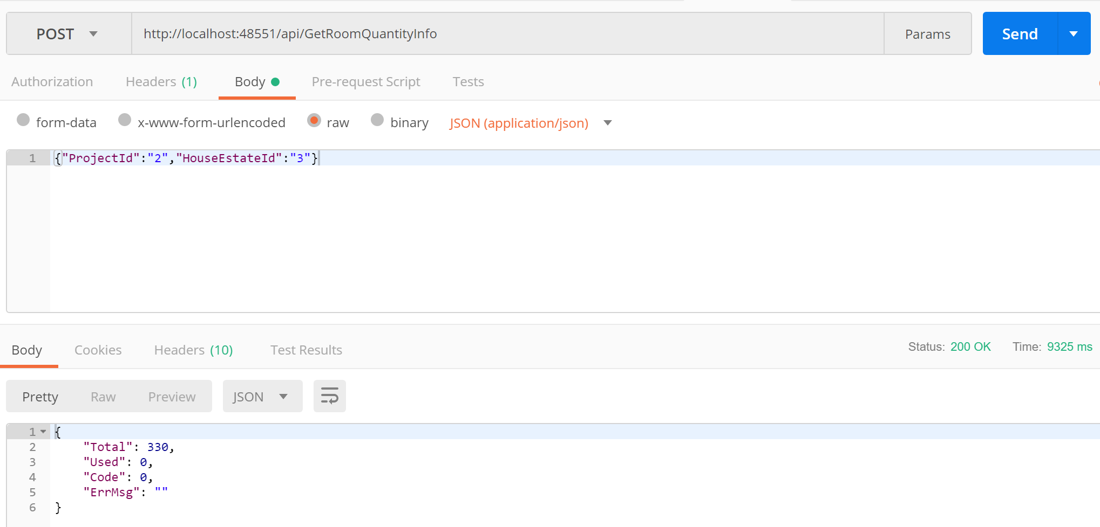

接口名称 | GetHouseBuildings
接口描述 | 获取楼盘所有楼号列表
接口地址 | http://xxx.xx.xx/api/GetHouseBuildings
接口业务入参
参数名称 | 参数类型 | 是否可空 | 参数描述 | 示例
ProjectId | int | 否 | 项目id | 2
HouseEstateId | int | 否 | 楼盘id | 3

接口业务出参
参数名称 | 参数类型 | 是否可空 | 参数描述 | 示例
Total | int |  | 总房间数 | 330
Used | int |  | 已认购房间 | 0

GetHouseSelectPeriod
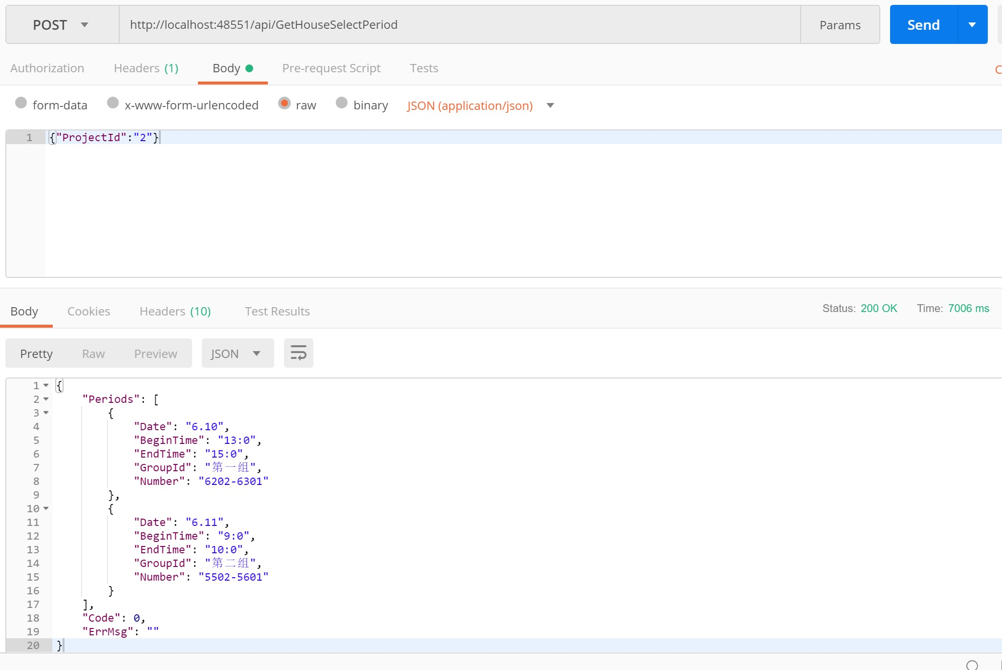

接口名称 | GetHouseSelectPeriod
接口描述 | 获取项目时间表
接口地址 | http://xxx.xx.xx/api/GetHouseSelectPeriod
接口业务入参
参数名称 | 参数类型 | 是否可空 | 参数描述 | 示例
ProjectId | int | 否 | 项目id | 2

接口业务出参
参数名称 | 参数类型 | 是否可空 | 参数描述 | 示例
Periods | List |  | 时间表
-Date | string |  | 日期 | 5.11
-BeginTime | string |  | 开始时间 | 16:00:00
-EndTime | string |  | 结束时间 | 17:00:00
-GroupId | string |  | 组别名 | 第一组
-Number | string |  | 号码 | 5502-5601

